Zadanie 1
Na podstawie poniższej tabeli utwórz w nowym arkuszu o nazwie Sprzedaż tabelę przestawną zgodnie ze wzorem obok.

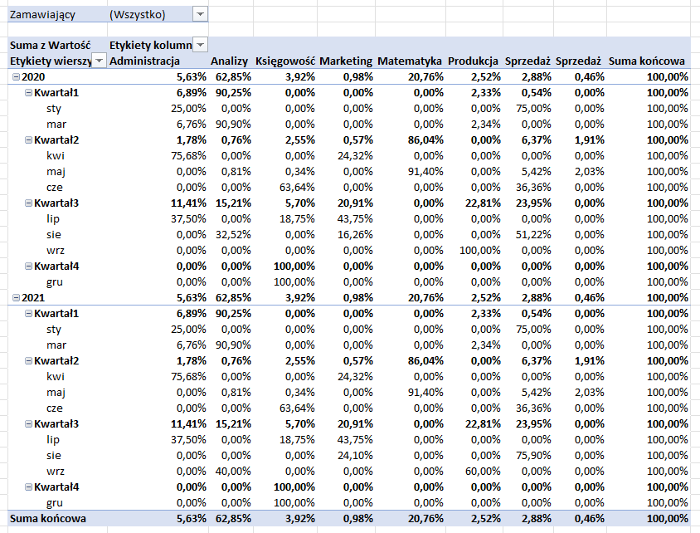
Data | Dział | Zamawiający | Kategoria | Towar | Liczba | Cena | Wartość
2020-05-11 | Matematyka | Zosia A. | Biurowe | Kalkulatory | 5 | 30.00 zł | 150.00 zł
2020-08-07 | Marketing | Piotr M. | Biurowe | Gumka | 4 | 5.00 zł | 20.00 zł
2020-05-02 | Sprzedaż | Michał S. | Spożywcze | Kawa | 4 | 20.00 zł | 80.00 zł
2020-07-30 | Księgowość | Zosia K. | Biurowe | Długopis | 5 | 3.00 zł | 15.00 zł
2020-08-16 | Sprzedaż | Magda S. | Biurowe | Gumka | 7 | 9.00 zł | 63.00 zł
2020-03-07 | Produkcja | Robert P. | Spożywcze | Ciastka | 20 | 5.00 zł | 100.00 zł
2020-01-30 | Sprzedaż | Zosia S. | Biurowe | Długopis | 4 | 6.00 zł | 24.00 zł
2020-07-19 | Administracja | Michał A. | Biurowe | Długopis | 6 | 5.00 zł | 30.00 zł
2020-03-12 | Administracja | Julia A. | Informatyka | Programy | 3 | 100.00 zł | 300.00 zł
2020-03-01 | Produkcja | Piotr P. | Chemia | Mydło | 2 | 2.00 zł | 4.00 zł
2020-03-09 | Analizy | Ewa A. | Chemia | Ręczniki | 4 | 9.00 zł | 36.00 zł
2020-06-13 | Księgowość | Ewa K. | Biurowe | Długopis | 7 | 5.00 zł | 35.00 zł
2020-08-01 | Analizy | Anna A. | Biurowe | Długopis | 5 | 8.00 zł | 40.00 zł
2020-06-05 | Sprzedaż | Anna S. | Biurowe | Pióro | 2 | 10.00 zł | 20.00 zł
2020-01-25 | Administracja | Piotr A. | Spożywcze | Herbata | 4 | 2.00 zł | 8.00 zł
2020-04-17 | Marketing | Kamil M. | Biurowe | Długopis | 3 | 3.00 zł | 9.00 zł
2020-05-16 | Księgowość | Julia K. | Biurowe | Długopis | 1 | 5.00 zł | 5.00 zł
2020-05-28 | Analizy | Michał A. | Biurowe | Gumka | 2 | 6.00 zł | 12.00 zł
2020-04-27 | Administracja | Michał A. | Biurowe | Długopis | 4 | 7.00 zł | 28.00 zł
2020-07-18 | Marketing | Zosia M. | Biurowe | Zakreślacz | 7 | 5.00 zł | 35.00 zł
2020-09-18 | Produkcja | Marek M. | Spożywcze | Kawa | 3 | 20.00 zł | 60.00 zł
2020-03-20 | Analizy | Konrad P. | Informatyka | Monitory | 10 | 400.00 zł | 4,000.00 zł
2020-05-05 | Matematyka | Andrzej W. | Wyposarzenie | Biurko | 4 | 300.00 zł | 1,200.00 zł
2020-12-06 | Księgowość | Paweł M. | Wyposarzenie | Papier biórowy | 20 | 10.00 zł | 200.00 zł
2020-05-07 | Sprzedaż | Magda M. | Spożywcze | Herbata | 3 | 10.00 zł | 30.00 zł
2021-05-11 | Matematyka | Zosia A. | Biurowe | Kalkulatory | 5 | 30.00 zł | 150.00 zł
2021-08-07 | Marketing | Piotr M. | Biurowe | Gumka | 4 | 5.00 zł | 20.00 zł
2021-05-02 | Sprzedaż | Michał S. | Spożywcze | Kawa | 4 | 20.00 zł | 80.00 zł
2021-07-30 | Księgowość | Zosia K. | Biurowe | Długopis | 5 | 3.00 zł | 15.00 zł
2021-08-16 | Sprzedaż | Magda S. | Biurowe | Gumka | 7 | 9.00 zł | 63.00 zł
2021-03-08 | Produkcja | Robert P. | Spożywcze | Ciastka | 20 | 5.00 zł | 100.00 zł
2021-01-30 | Sprzedaż | Zosia S. | Biurowe | Długopis | 4 | 6.00 zł | 24.00 zł
2021-07-19 | Administracja | Michał A. | Biurowe | Długopis | 6 | 5.00 zł | 30.00 zł
2021-03-12 | Administracja | Julia A. | Informatyka | Programy | 3 | 100.00 zł | 300.00 zł
2021-03-01 | Produkcja | Piotr P. | Chemia | Mydło | 2 | 2.00 zł | 4.00 zł
2021-03-19 | Analizy | Ewa A. | Chemia | Ręczniki | 4 | 9.00 zł | 36.00 zł
2021-06-13 | Księgowość | Ewa K. | Biurowe | Długopis | 7 | 5.00 zł | 35.00 zł
2021-09-01 | Analizy | Anna A. | Biurowe | Długopis | 5 | 8.00 zł | 40.00 zł
2021-06-05 | Sprzedaż | Anna S. | Biurowe | Pióro | 2 | 10.00 zł | 20.00 zł
2021-01-25 | Administracja | Piotr A. | Spożywcze | Herbata | 4 | 2.00 zł | 8.00 zł
2021-04-17 | Marketing | Kamil M. | Biurowe | Długopis | 3 | 3.00 zł | 9.00 zł
2021-05-16 | Księgowość | Julia K. | Biurowe | Długopis | 1 | 5.00 zł | 5.00 zł
2021-05-28 | Analizy | Michał A. | Biurowe | Gumka | 2 | 6.00 zł | 12.00 zł
2021-04-27 | Administracja | Michał A. | Biurowe | Długopis | 4 | 7.00 zł | 28.00 zł
2021-07-18 | Marketing | Zosia M. | Biurowe | Zakreślacz | 7 | 5.00 zł | 35.00 zł
2021-09-18 | Produkcja | Marek M. | Spożywcze | Kawa | 3 | 20.00 zł | 60.00 zł
2021-03-20 | Analizy | Konrad P. | Informatyka | Monitory | 10 | 400.00 zł | 4,000.00 zł
2021-05-05 | Matematyka | Andrzej W. | Wyposarzenie | Biurko | 4 | 300.00 zł | 1,200.00 zł
2021-12-06 | Księgowość | Paweł M. | Wyposarzenie | Papier biórowy | 20 | 10.00 zł | 200.00 zł
2021-05-07 | Sprzedaż | Magda M. | Spożywcze | Herbata | 3 | 10.00 zł | 30.00 zł

